Trade Balance
Trade Balance 2016-2020
TRADE BALANCE
 | Export | Import | Trade Balance
2016 | 176,581 | 174,978 | 1,603
2017 | 215,119 | 213,215 | 1,904
2018 | 243,697 | 237,242 | 6,455
2019 | 264,267 | 253,697 | 10,570
2020 | 282,655 | 262,701 | 19,954

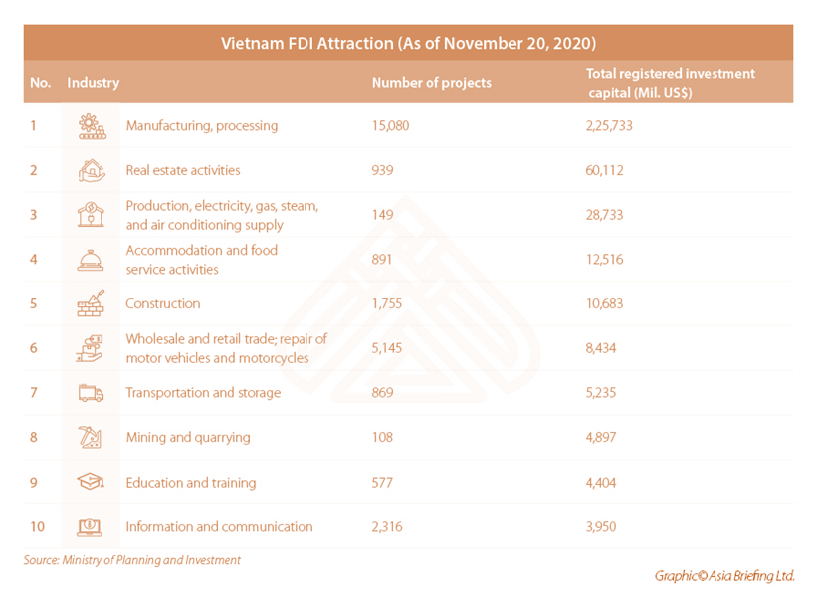

Vietnam FDI Attraction (As of Novermber 20,2020)
No. | Industry | Number of projects | Total registered investment capital(Mil. US$)
1 | Manufacturing, processing | 15,080.00 | 225,733.00
2 | Real estate activities | 939.00 | 60,112.00
3 | Production, electricity, gas, steam, and air conditioning supply | 149.00 | 28,733.00
4 | Accommodation and food service activities | 891.00 | 12,516.00
5 | Construction | 1,755.00 | 10,683.00
6 | Wholesale and retail trade; repair of motor vehicles and motorcycles | 5,145.00 | 8,434.00
7 | Transportation and storage | 869.00 | 5,235.00
8 | Mining and quarrying | 108.00 | 4,897.00
9 | Education and training | 577.00 | 4,404.00
10 | Information and communication | 2,316.00 | 3,950.00

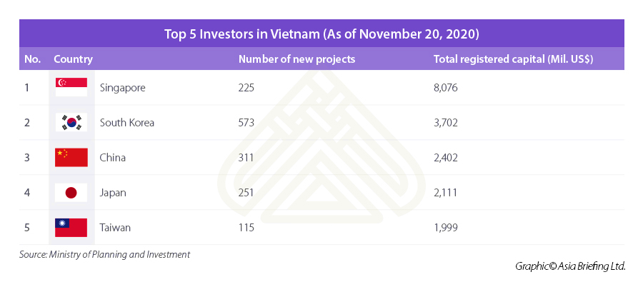
Top 5 Investors in Vietnam (As of Novermber 20,2020)
No. | Country | Number of new project | Total registered investment capital(Mil. US$)
1 | Singapore | 225 | 8076
2 | South Korea | 573 | 3702
3 | China | 311 | 2402
4 | Japan | 251 | 2111
5 | Taiwan | 115 | 1999

BoP 2020 2021
CÁN CÂN THANH TOÁN QUỐC TẾ
Số liệu quý (*) : | IV/2020
Chú thích : |  |  |  |  |  |  |  | 534643
Chú thích tiếng anh :
 |  |  |  |  |  | QUÝ IV 2020 | QUÝ III 2020 | QUÝ II 2020 | QUÝ I 2021 | TỔNG NĂM | QUÝ IV 2019 | QUÝ III 2019 | QUÝ II 2020 | QUÝ I 2020 | TỔNG NĂM
 |  |  |  |  |  | The 4th Quarter | The 3rd Quarter | The 2nd Quarter | The 1st Quarter |  |  |  |  |  |  |  |  |  |  |  |  |  | QUÝ IV 2020 | QUÝ III 2020 | QUÝ II 2020 | QUÝ I 2020 | TỔNG NĂM
A. Cán cân vãng lai |  |  |  |  |  | 2,160 | 8,784 | (175) | 4,198 | 14,967 | 4,530 | 6,261 | (300) | 1,677 | 12,168 | 0.2300295858 |  | 606168 |  |  |  | Đầu tư gián tiếp ra nước ngoài: Tài sản có | 2 | 13 | -12 | 1 | 4
 | Hàng hóa: Xuất khẩu f.o.b |  |  |  |  | 80,051 | 79,813 | 59,367 | 63,398 | 282,629 | 69,540 | 72,086 | 63,744 | 58,819 | 264,189 |  |  | 142016 |  |  |  | Đầu tư gián tiếp vào Việt Nam: Tài sản nợ | -253 | -228 | 554 | -1333 | -1260
 | Hàng hóa: Nhập khẩu f.o.b |  |  |  |  | 73,661 | 66,152 | 55,058 | 57,143 | 252,014 | 63,276 | 63,802 | 60,840 | 55,050 | 242,968 |  |  |  |  |  |  | Đầu tư gián tiếp (ròng) | -251 | -215 | 542 | -1332 | -1256
 |  | Hàng hóa (ròng) |  |  |  | 6,390 | 13,661 | 4,309 | 6,255 | 30,615 | 6,264 | 8,284 | 2,904 | 3,769 | 21,221
 | Dịch vụ: Xuất khẩu |  |  |  |  | 1,019 | 978 | 1,095 | 4,508 | 7,600 | 5,405 | 4,981 | 4,577 | 4,957 | 19,920 | -809.00
 | Dịch vụ: Nhập khẩu |  |  |  |  | 4,502 | 4,489 | 4,022 | 4,874 | 17,887 | 5,506 | 5,473 | 5,339 | 5,103 | 21,421 | -2787.00
 |  | Dịch vụ (ròng) |  |  |  | (3,483) | (3,511) | (2,927) | (366) | (10,287) | (101) | (492) | (762) | (146) | (1,501) | 1978.00
 | Thu nhập đầu tư (Thu nhập sơ cấp): Thu |  |  |  |  | 261 | 299 | 374 | 494 | 1,428 | 624 | 553 | 540 | 520 | 2,237 |  |  |  | TRADE BALANCE | 30615
 | Thu nhập đầu tư (Thu nhập sơ cấp): Chi |  |  |  |  | 3,957 | 4,299 | 3,870 | 4,119 | 16,245 | 4,781 | 4,271 | 5,172 | 4,808 | 19,032 |  |  |  | NET SERVICES | -10287
 |  | Thu nhập đầu tư (thu nhập sơ cấp) (ròng) |  |  |  | (3,696) | (4,000) | (3,496) | (3,625) | (14,817) | (4,157) | (3,718) | (4,632) | (4,288) | (16,795) |  |  |  | NET INVESTMENT | -14817
 | Chuyển giao vãng lai (Thu nhập thứ cấp): Thu |  |  |  |  | 3,380 | 3,041 | 2,398 | 2,608 | 11,427 | 3,094 | 2,786 | 2,863 | 2,866 | 11,609 |  |  |  | NET TRANSFER | 9456 |  | 1.1.1. Portfolio Investment
 | Chuyển giao vãng lai (Thu nhập thứ cấp): Chi |  |  |  |  | 431 | 407 | 459 | 674 | 1,971 | 570 | 599 | 673 | 524 | 2,366 |  |  |  |  | 14967
 |  | Chuyển giao vãng lai (thu nhập thứ cấp) (ròng) |  |  |  | 2,949 | 2,634 | 1,939 | 1,934 | 9,456 | 2,524 | 2,187 | 2,190 | 2,342 | 9,243 | 213 |  |  |  | ASSETS | LIABILITIES | NET
B. Cán cân vốn |  |  |  |  |  | - | - | - | - | - | - | - | - | - | - |  |  |  | NET FDI | -380 | 15800 | 15420
 | Cán cân vốn: Thu |  |  |  |  | - | - | - | - | - | - | - | - | - | - |  |  |  | NET PORTFOLIO INVESTMENT | 4 | -1260 | -1256
 | Cán cân vốn: Chi |  |  |  |  | - | - | - | - | - | - | - | - | - | - |  |  |  | NET OTHER INVESTMENT | -8436 | 2755 | -5681
 | Tổng cán cân vãng lai và cán cân vốn |  |  |  |  | 2,160 | 8,784 | (175) | 4,198 | 14,967 | - |  |  |  | -
C. Cán cân tài chính |  |  |  |  |  | 5,396 | 1,393 | 310 | 1,385 | 8,484 | 7,760 | 1,449 | 1,515 | 8,247 | 18,971 | 2.2360914663
 | Đầu tư trực tiếp ra nước ngoài: Tài sản có |  |  |  |  | (96) | (75) | (125) | (84) | (380) | (77) | (80) | (95) | (198) | (450)
 | Đầu tư trực tiếp vào Việt Nam: Tài sản nợ |  |  |  |  | 4,960 | 4,080 | 3,740 | 3,020 | 15,800 | 4,850 | 4,080 | 3,970 | 3,220 | 16,120
 |  | Đầu tư trực tiếp (ròng) |  |  |  | 4,864 | 4,005 | 3,615 | 2,936 | 15,420 | 4,773 | 4,000 | 3,875 | 3,022 | 15,670
 | Đầu tư gián tiếp ra nước ngoài: Tài sản có |  |  |  |  | 2 | 13 | (12) | 1 | 4 | 1 | 1 | 13 | (12) | 3 | 0 | 0 | 180
 | Đầu tư gián tiếp vào Việt Nam: Tài sản nợ |  |  |  |  | (253) | (228) | 554 | (1,333) | (1,260) | (35) | 1,373 | 1,162 | 495 | 2,995 | 3021 | 2069 | 48
 |  | Đầu tư gián tiếp (ròng) |  |  |  | (251) | (215) | 542 | (1,332) | (1,256) | (34) | 1,374 | 1,175 | 483 | 2,998 | 3021 | 2069 | 228
 | Đầu tư khác: Tài sản có |  |  |  |  | (1,137) | (1,759) | (4,567) | (973) | (8,436) | (2,446) | (4,351) | (2,905) | 1,913 | (7,789)
 |  | Tiền và tiền gửi |  |  |  | (1,295) | (1,983) | (4,456) | (713) | (8,447) | (2,551) | (4,267) | (2,891) | 1,628 | (8,081)
 |  |  | Tổ chức tín dụng |  |  | (598) | (1,478) | (3,777) | 166 | (5,687) | (1,324) | (3,015) | (2,390) | 2,383 | (4,346)
 |  |  | Dân cư |  |  | (697) | (505) | (679) | (879) | (2,760) | (1,227) | (1,252) | (501) | (755) | (3,735)
 |  | Cho vay, thu hồi nợ nước ngoài
 |  | Tín dụng thương mại và ứng trước
 |  | Các khoản phải thu/ phải trả khác |  |  |  | 158 | 224 | (111) | (260) | 11 | 105 | (84) | (14) | 285 | 292
 | Đầu tư khác: Tài sản nợ |  |  |  |  | 1,920 | (638) | 719 | 754 | 2,755 | 5,467 | 426 | (630) | 2,829 | 8,092
 |  | Tiền và tiền gửi |  |  |  | 554 | (64) | (498) | 405 | 397 | 1,846 | 1,309 | (697) | 417 | 2,875
 |  |  | Tổ chức tín dụng |  |  | 410 | (92) | (543) | 366 | 141 | 1,835 | 1,266 | (755) | 397 | 2,743
 |  |  | Dân cư |  |  | 144 | 28 | 45 | 39 | 256 | 11 | 43 | 58 | 20 | 132
 |  | Vay, trả nợ nước ngoài |  |  |  | 1,366 | (574) | 1,217 | 349 | 2,358 | 3,621 | (883) | 67 | 2,412 | 5,217
 |  |  | Ngắn hạn |  |  | 198 | (978) | 594 | 190 | 4 | 433 | (680) | (904) | 1,437 | 286
 |  |  |  | Rút vốn |  | 8,585 | 5,928 | 5,859 | 6,554 | 26,926 | 7,748 | 1,331 | 3,330 | 5,976 | 18,385
 |  |  |  | Trả nợ gốc |  | (8,387) | (6,906) | (5,265) | (6,364) | (26,922) | (7,315) | (2,011) | (4,234) | (4,539) | (18,099)
 |  |  | Dài hạn |  |  | 1,168 | 404 | 624 | 159 | 2,355 | 3,188 | (203) | 971 | 975 | 4,931
 |  |  |  | Rút vốn |  | 3,740 | 2,733 | 2,805 | 2,201 | 11,479 | 5,003 | 2,102 | 2,735 | 3,190 | 13,030
 |  |  |  |  | Chính phủ | 596 | 398 | 553 | 467 | 2,014 | 933 | 226 | 261 | 930 | 2,350
 |  |  |  |  | Tư nhân | 3,144 | 2,335 | 2,252 | 1,734 | 9,465 | 4,070 | 1,876 | 2,474 | 2,260 | 10,680
 |  |  |  | Trả nợ gốc |  | (2,572) | (2,329) | (2,181) | (2,042) | (9,124) | (1,815) | (2,305) | (1,764) | (2,215) | (8,099)
 |  |  |  |  | Chính phủ | (430) | (508) | (389) | (499) | (1,826) | (254) | (579) | (328) | (603) | (1,764)
 |  |  |  |  | Tư nhân | (2,142) | (1,821) | (1,792) | (1,543) | (7,298) | (1,561) | (1,726) | (1,436) | (1,612) | (6,335)
 |  | Tín dụng thương mại và ứng trước
 |  | Các khoản phải thu/ phải trả khác
 | Đầu tư khác (ròng) |  |  |  |  | 783 | (2,397) | (3,848) | (219) | (5,681) | 3,021 | (3,925) | (3,535) | 4,742 | 303
D. Lỗi và Sai sót |  |  |  |  |  | (1,304) | (4,918) | 1,870 | (2,467) | (6,819) | (3,030) | (2,859) | 715 | (2,711) | (7,885)
E. Cán cân tổng thể |  |  |  |  |  | 6,252 | 5,259 | 2,005 | 3,116 | 16,632 | 9,260 | 4,851 | 1,930 | 7,213 | 23,254 | 2.3148267009 | -0.28476821192
F. Dự trữ và các hạng mục liên quan |  |  |  |  |  | (6,252) | (5,259) | (2,005) | (3,116) | (16,632) | (9,260) | (4,851) | (1,930) | (7,213) | (23,254)
 | Tài sản dự trữ |  |  |  |  | (6,252) | (5,259) | (2,005) | (3,116) | (16,632) | (9,260) | (4,851) | (1,930) | (7,213) | (23,254)
 | Tín dụng và vay nợ từ IMF |  |  |  |  | - | - | - | - | - | - | - | - | - | -
 | Tài trợ đặc biệt |  |  |  |  | - | - | - | - | - | - | - | - | - | -

 |  |  |  |  |  |  |  |  |  |  |  | -1111
 |  |  |  |  |  |  |  |  |  |  |  |  | 75

Components in Vietnam Current Account Balance 2020 Unit: million USD
Components in Vietnam Capital Account Balance 2020
Vietnam Current Account Balance in 4 quarters of 2020 Unit: million USD

Trade Balance 2020
 |  |  |  |  | The 1st Quarter | The 2nd Quarter | The 3rd Quarter | The 4th Quarter | Total of Year |  |  | Total of Year
Đầu tư khác: Tài sản có |  |  |  |  | -973 | -4567 | -1759 | -1137 | -8436 |  | Đầu tư khác: Tài sản có | -8436
 | Tiền và tiền gửi |  |  |  | -713 | -4456 | -1983 | -1295 | -8447 |  | Tiền và tiền gửi | -8447
 |  | Tổ chức tín dụng |  |  | 166 | -3777 | -1478 | -598 | -5687 | 67.325677755 | Các khoản phải thu/ phải trả khác | 11
 |  | Dân cư |  |  | -879 | -679 | -505 | -697 | -2760 |  | Đầu tư khác: Tài sản nợ | 2755
 | Cho vay, thu hồi nợ nước ngoài |  |  |  |  |  |  |  |  |  | Tiền và tiền gửi | 397
 | Tín dụng thương mại và ứng trước |  |  |  |  |  |  |  |  |  | Vay, trả nợ nước ngoài | 2358
 | Các khoản phải thu/ phải trả khác |  |  |  | -260 | -111 | 224 | 158 | 11 |  | Đầu tư khác (ròng) | -5681
Đầu tư khác: Tài sản nợ |  |  |  |  | 754 | 719 | -638 | 1920 | 2755
 | Tiền và tiền gửi |  |  |  | 405 | -498 | -64 | 554 | 397 |  |  | Tiền và tiền gửi | Các khoản phải thu/ phải trả khác | Vay, trả nợ nước ngoài
 |  | Tổ chức tín dụng |  |  | 366 | -543 | -92 | 410 | 141 |  | Đầu tư khác: Tài sản có | -8447 | 11
 |  | Dân cư |  |  | 39 | 45 | 28 | 144 | 256 |  | Đầu tư khác: Tài sản nợ | 397 |  | 2358
 | Vay, trả nợ nước ngoài |  | 0.99872773537 |  | 349 | 1217 | -574 | 1366 | 2358
 |  | Ngắn hạn |  |  | 190 | 594 | -978 | 198 | 4
 |  |  | Rút vốn |  | 6554 | 5859 | 5928 | 8585 | 26926
Trade Balance of Vietnam in 2020 Unit: million USD
 |  |  | Trả nợ gốc |  | -6364 | -5265 | -6906 | -8387 | -26922
 |  | Dài hạn |  |  | 159 | 624 | 404 | 1168 | 2355
 |  |  | Rút vốn |  | 2201 | 2805 | 2733 | 3740 | 11479
 |  |  |  | Chính phủ | 467 | 553 | 398 | 596 | 2014
 |  |  |  | Tư nhân | 1734 | 2252 | 2335 | 3144 | 9465
 |  |  | Trả nợ gốc |  | -2042 | -2181 | -2329 | -2572 | -9124
 |  |  |  | Chính phủ | -499 | -389 | -508 | -430 | -1826
 |  |  |  | Tư nhân | -1543 | -1792 | -1821 | -2142 | -7298
 | Tín dụng thương mại và ứng trước
 | Các khoản phải thu/ phải trả khác
Đầu tư khác (ròng) |  |  |  |  | -219 | -3848 | -2397 | 783 | -5681

 |  | The 4th Quarter | The 3rd Quarter | The 2nd Quarter | The 1st Quarter | Total of Year
 | Total Export | 80051 | 79813 | 59367 | 63398 | 282629
 | Total Import | 73661 | 66152 | 55058 | 57143 | 252014
 | Trade Balance | 6390 | 13661 | 4309 | 6255 | 30615

